Comandos SQL
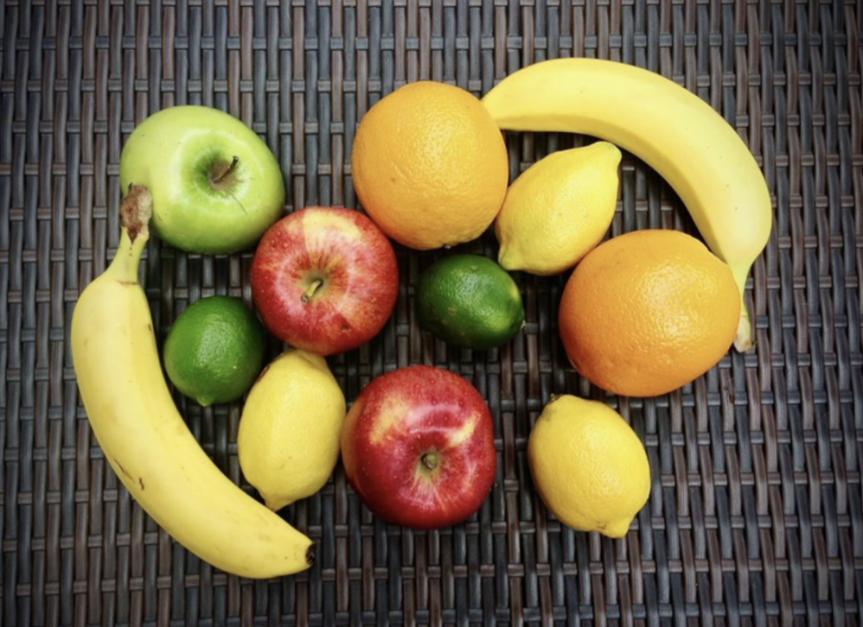

 |  |  |  |  |  | Nessa coluna, criamos uma fórmula que concatena
 |  |  |  |  |  | o texto de cada uma das outras colunas, gerando
 |  |  |  |  |  | o comando desejado para inserção dos dados:

tipo_da_fruta | cor | redonda | preco_unitario | peso | preco_total
maçã | vermelha | TRUE | 1.25 | 0.60 | 0.75 | INSERT INTO cesta_de_frutas VALUES ('maçã', 'vermelha', TRUE, 1.25, 0.60, 0.75);
maçã | vermelha | TRUE | 1.25 | 0.55 | 0.69 | INSERT INTO cesta_de_frutas VALUES ('maçã', 'vermelha', TRUE, 1.25, 0.55, 0.69);
maçã | verde | TRUE | 1.15 | 0.40 | 0.46 | INSERT INTO cesta_de_frutas VALUES ('maçã', 'verde', TRUE, 1.15, 0.40, 0.46);
banana | amarela | FALSE | 0.75 | 0.70 | 0.53 | INSERT INTO cesta_de_frutas VALUES ('banana', 'amarela', FALSE, 0.75, 0.70, 0.53);
banana | amarela | FALSE | 0.75 | 0.75 | 0.56 | INSERT INTO cesta_de_frutas VALUES ('banana', 'amarela', FALSE, 0.75, 0.75, 0.56);
laranja | laranja | TRUE | 1.45 | 0.50 | 0.73 | INSERT INTO cesta_de_frutas VALUES ('laranja', 'laranja', TRUE, 1.45, 0.50, 0.73);
laranja | laranja | TRUE | 1.45 | 0.45 | 0.65 | INSERT INTO cesta_de_frutas VALUES ('laranja', 'laranja', TRUE, 1.45, 0.45, 0.65);
lima | amarela | FALSE | 2.25 | 0.20 | 0.45 | INSERT INTO cesta_de_frutas VALUES ('lima', 'amarela', FALSE, 2.25, 0.20, 0.45);
lima | amarela | FALSE | 2.25 | 0.22 | 0.50 | INSERT INTO cesta_de_frutas VALUES ('lima', 'amarela', FALSE, 2.25, 0.22, 0.50);
lima | amarela | FALSE | 2.25 | 0.19 | 0.43 | INSERT INTO cesta_de_frutas VALUES ('lima', 'amarela', FALSE, 2.25, 0.19, 0.43);
limão | verde | TRUE | 2.40 | 0.18 | 0.43 | INSERT INTO cesta_de_frutas VALUES ('limão', 'verde', TRUE, 2.40, 0.18, 0.43);
limão | verde | TRUE | 2.40 | 0.17 | 0.41 | INSERT INTO cesta_de_frutas VALUES ('limão', 'verde', TRUE, 2.40, 0.17, 0.41);

